상품제안서
엘레강스 볼펜+수성펜세트(금속) | 상품코드: F26489

 |  |  |  |  |  |  | 02-412-0044 | www.easy1.co.kr
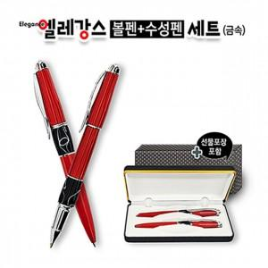

【상세/제작정보】 | 기본수량 미만 인쇄시 비용 추가.

【인쇄/포장옵션】 | 실크 / 포장지포장

【공급단가】 | 수량 | 30~ | 60~ | 100~ | 300~ | 500~
*VAT별도 | 단가 | 12,750원 | 12,540원 | 12,240원 | 11,930원 | 11,730원

【상품 URL】 | https://dev.easy1.co.kr:443/src/goods_detail.php?gdno=26489

